Hoja1
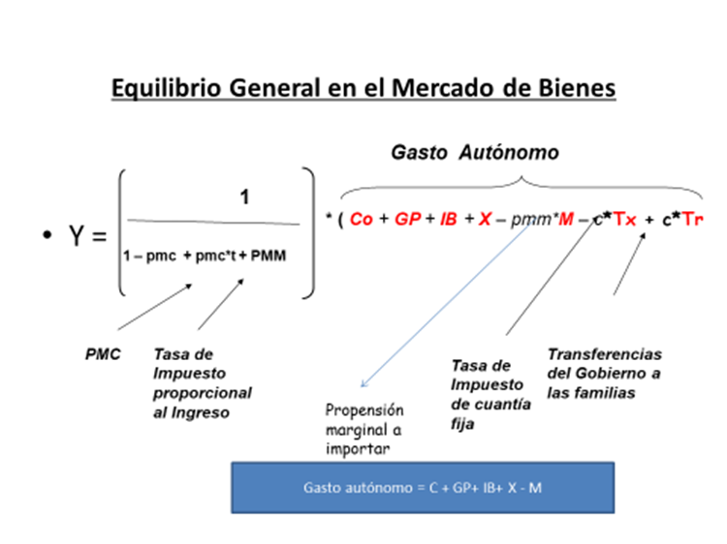
CHENDY
DA = C + I + G C = $300 +0.75 * Yd I = $50 G =$250 T =$300 Variación de Inventarios = -$20
Calcule:
a) El consumo (C eq.) y el ahorro en el equilibrio (S eq.) 4 puntos
Consumo = | $ 300.00 | 0.75 | Yo | $2,100.00 | El ahorro privado de equilibrio es igual $0 Yd = Yo - T = $2400 - $300 = $2100 => Consumo eq. + ahorro eq. = $2100 + $0 (T-GP)+(S-I) = 0 => (300 - 250) + (0 -50) = 0
Inversión = | $ 50.00 |  |  | $50.00
Gasto Público = | $ 250.00 |  |  | $250.00
Demanda Agregada | $ 600.00 | 0.75 | Yo | $2,400.00
Oferta Agregada |  | 1 | Yo | $2,400.00
Yo = | 4 | $ 600.00 | $ 2,400.00
b)El consumo (C actual) y el ahorro en la actualidad (S actual) 4 puntos
Consumo = | $ 300.00 | 0.75 | Yactual | $2,040.00 | El ahorro privado actual es igual $-20 Yd = Yo - T = $2340 - $300 = $2040=> Consumo eq. + ahorro eq. = $2040+ (-20) (T-GP)+(S-I) = 0 => (300 - 250) + (-20 -50) = -20
Inversión = | $ 50.00 |  |  | $50.00
Gasto Público = | $ 250.00 |  |  | $250.00
Demanda Agregada | $ 600.00 | 0.75 | Yactual | $2,340.00
Oferta Agregada |  | 1 | Yactual | $2,320.00
Variación de existencias |  |  |  | -$20.00
Yactual = | 4 | $ 580.00 | $ 2,320.00
c) Pronostique la evolución de la actividad económica en el corto plazo. 2 puntos
Como se han reducido las existencias (inventarios), se compremete la posibilidad de atender con la producción actual la mayor cantidad demandada, lo cual induce a aumentar la producción y se puede pronosticar que aumentará el nivel de actividad en el corto plazo.

